Glyph-Reference
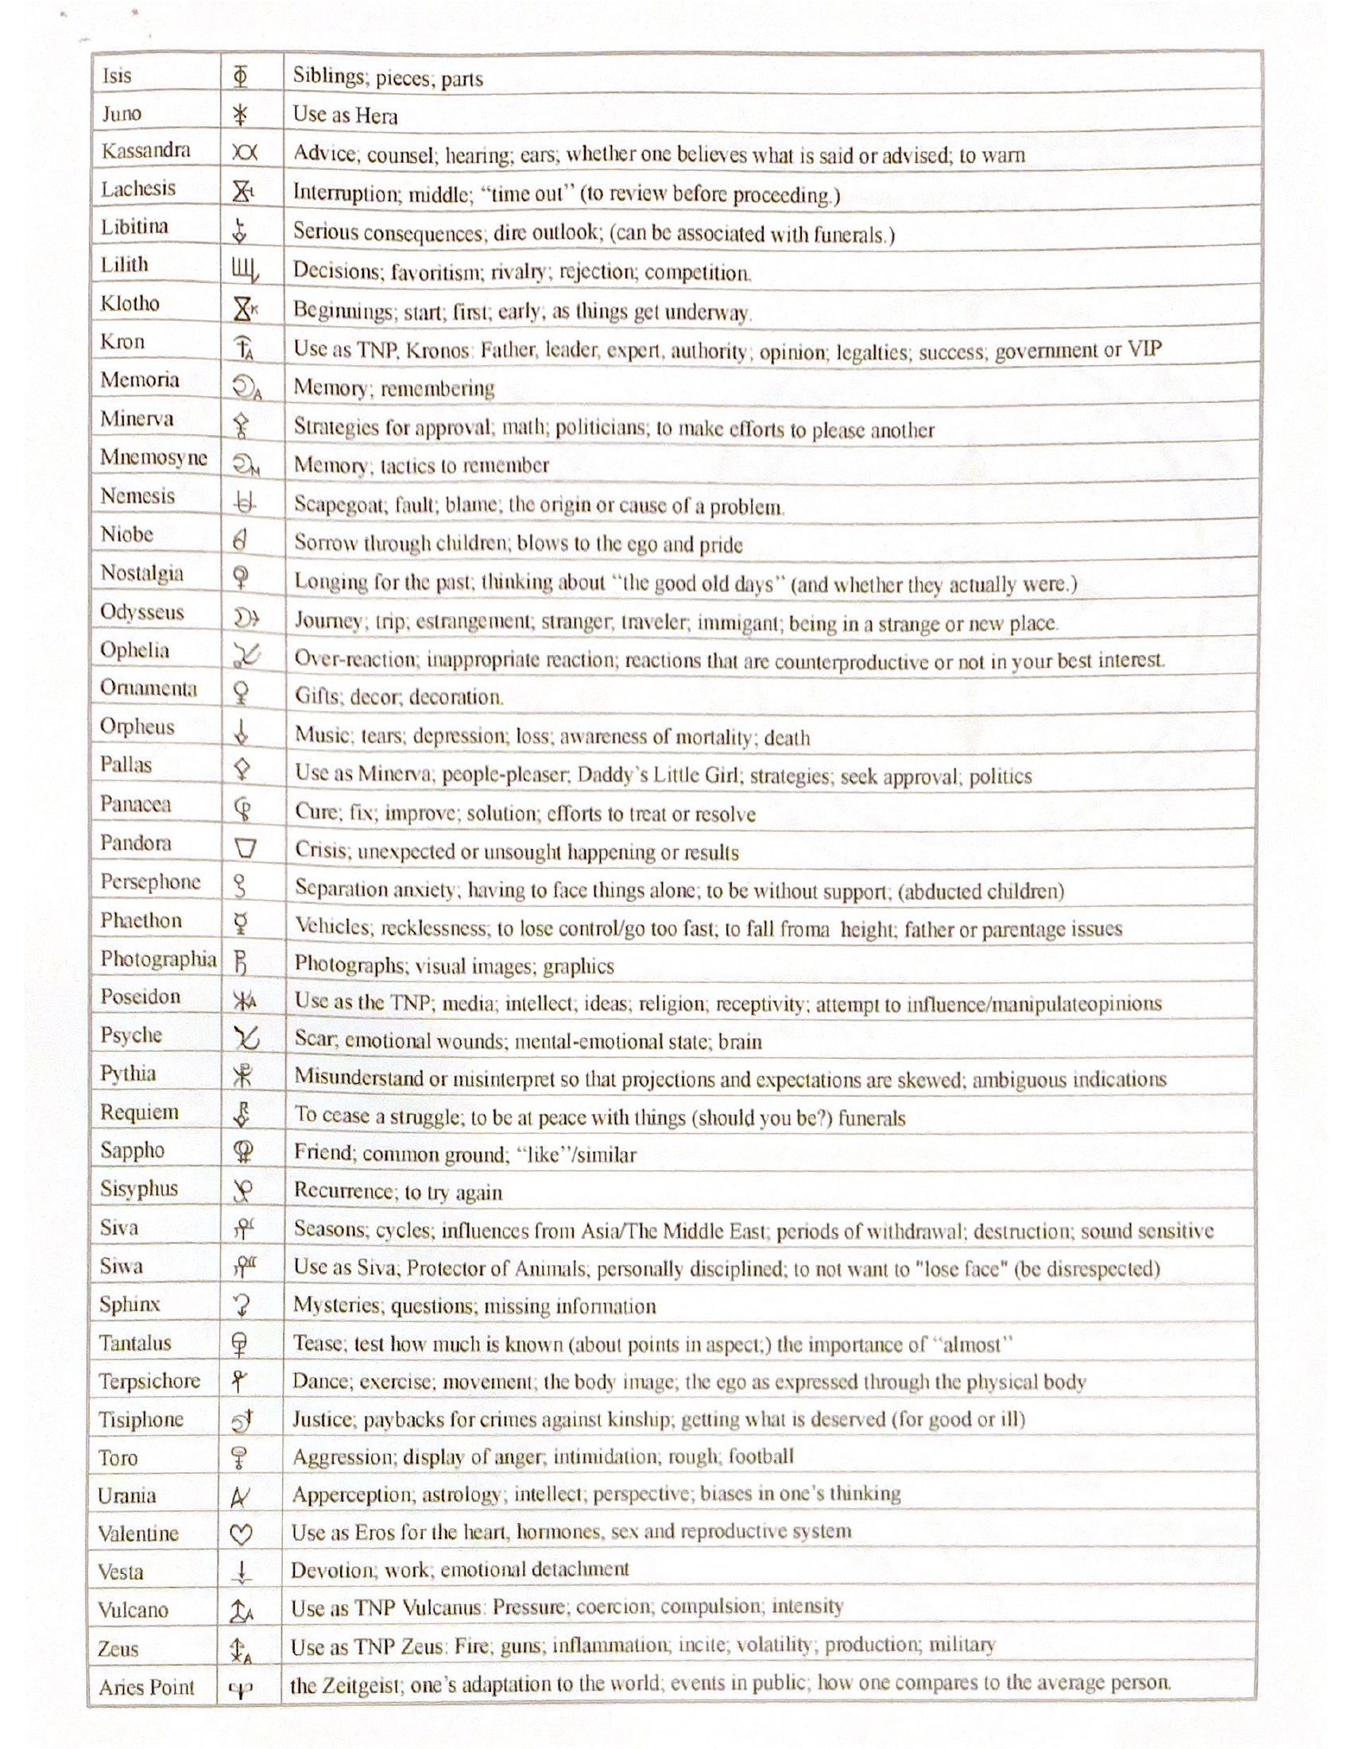
ตารางสัญลักษณ์ (Glyph) ต้นฉบับ จาก “Asteroids, Glyphs and Keywords” โดย Martha Lang-Wescott
หมายเหตุ: สัญลักษณ์เหล่านี้ใช้ฟอนต์เฉพาะทางโหราศาสตร์ (custom astrological font) จึงไม่สามารถแปลงเป็นตัวอักษร หรือ Unicode ที่แม่นยำได้ ภาพด้านล่างคือหน้าต้นฉบับจากไฟล์ PDF ที่ผู้ใช้อัปโหลด ใช้เทียบเคียงสัญลักษณ์กับชื่อจุด หรือ ดาวเคราะห์น้อยในคอลัมน์ 'ชื่อ (EN)' ของ sheet 'Asteroid'

หน้า 1 หรือ 3 (Admete – Industria)
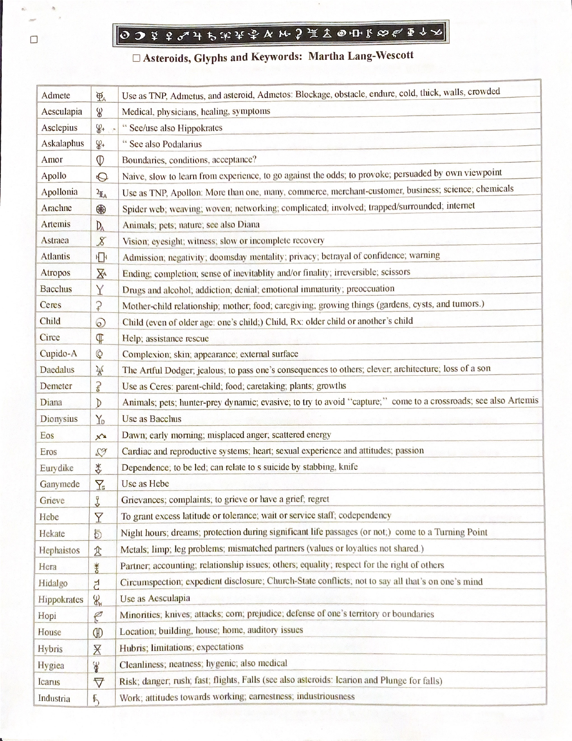

หน้า 2 หรือ 3 (Isis – Aries Point)

